ASBU.İAŞ.01

ANKARA SOSYAL BİLİMLER ÜNİVERSİTESİ
Strateji Geliştirme Daire Başkanlığı

 |  |  | Döküman Numarası: |  | İAŞ-001
 |  |  | İlk Yayın Tarihi:
 |  |  | Revizyon Tarihi:
 |  |  | Revizyon No:
Sorumlular | Ödeme Emri Belgeleri Ön Mali Kontrolü İş Akış Süreci |  |  |  | Doküman
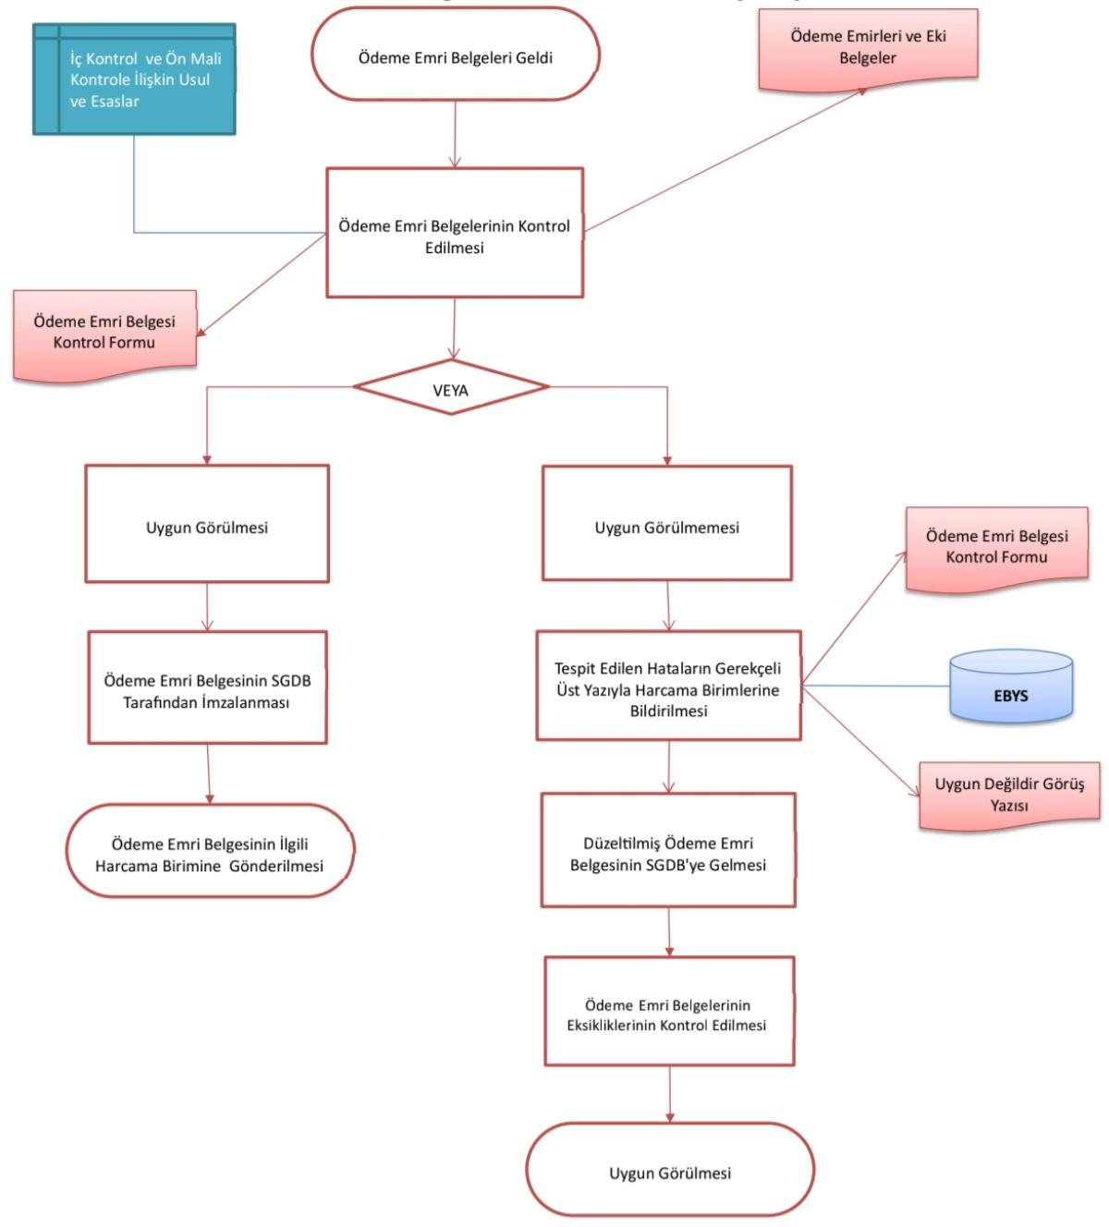

Strateji Geliştirme Daire Başkanlığı |  |  |  |  | Ödeme emri belgelerinin ön mali kontrol süreçlerinden geçirilerek hata ve eksikliklerin giderilmesi ve uygunluk onayının verilmesi

Harcama Birimleri |  |  |  |  | Kontrol edilen ödeme emirlerinin hata tespit oranı ve SGDB tarafından onaylanarak harcama birimine iade edilme süresi

Strateji Geliştirme Daire Başkanlığı |  |  |  |  | Gelen ödeme emirlerinin incelenmesi, hataların harcama birimlerine bildirilmesi ve düzeltilen belgelerin onaylanarak gönderilmesi

Üst Yönetici |  |  |  |  | Belgelerin uygun görülmediği durumlarda hataları gerekçeleriyle bildiren veya uygunluk onayını içeren resmi EBYS yazısı

Üst Yönetici |  |  |  |  | Henüz kontrol aşamasında olan, onaylanmamış ödeme emri belgeleri ve hazırlık sürecindeki kontrol formu taslakları

Strateji Geliştirme Daire Başkanlığı |  |  |  |  | SGDB tarafından imzalanmış, kontrol formu tamamlanmış ve harcama birimine gönderilmeye hazır kesinleşmiş belgeler

Üst Yönetici |  |  |  |  | Uygunluk onayı alarak harcama birimine iletilen ve süreci tamamlanarak dosyalanan resmi ön mali kontrol kayıtları

Strateji Geliştirme Daire Başkanlığı

HAZIRLAYAN |  |  |  |  | ONAYLAYAN

Adres: | Hükümet Meydanı No: 2 06050 Ulus, Altındağ/ANKARA | Telefon |  | 0312 596 44 44-45
 |  | İnternet Adresi |  | www.asbu.edu.tr
 |  | E-Posta |  | bilgi@asbu.edu.tr

